表紙・改定履歴
Webダイレクト販売

画面設計書
共通項目仕様

© 2020 Sasuke Financial Lab Inc.

変 更 記 録
版数 REV. | 作成更新日 | 変 更 内 容 | 担 当
01 | 2020-08-24 | 初版 | 小川

共通項目レイアウト
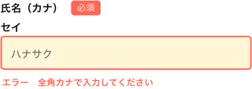
共通項目レイアウト |  | システム
 |  | Webダイレクト販売

 | ヘッダーの戻る |  |  | メンテナンス時間案内
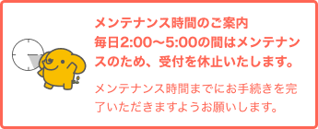

 | 下部の戻る

 | 画面下部の内容を保存して休憩する

 | 入力項目のバリデーションエラー |  | サーバー・複合エラー表示

